data pn
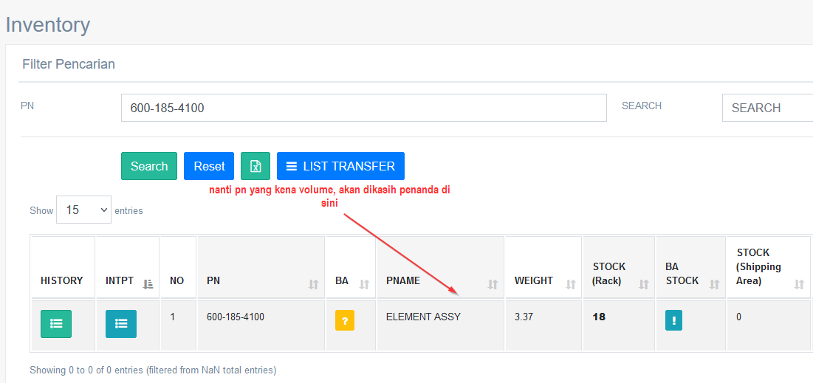
DAFTAR PN YANG KENA VOLUME LEBIH

9
NO | PN | PNAME
1 | 6246-81-7220 | AIR CLEANER
2 | 600-181-4950 | HOOD
3 | 6115-81-7602 | ELEMENT ASSY
4 | 600-182-3210 | ELEMENT ASSY
5 | 561-02-62530 | ELEMENT
6 | 421-01-H2150 | CLEANER ASSY
7 | 600-185-6110A | ELEMENT ASSY
8 | 600-185-6100A | ELEMENT ASSY
9 | 600-185-5100A | #N/A
10 | 600-185-4100A | ELEMENT ASSY
11 | 600-181-4300A | ELEMENT
12 | 21T-38-71132 | GASKET
13 | 600-185-6100 | ELEMENT ASSY
14 | 600-185-4100 | ELEMENT ASSY
15 | 600-185-5100 | ELEMENT ASSY
16 | 6125-81-7032 | ELEMENT ASSY
17 | 600-181-4300 | ELEMENT ASSY
18 | 6128-81-7043 | ELEMENT ASSY
19 | 6128-81-7093 | ELEMENT ASSY
20 | 600-182-2510 | ELEMENT ASSY
21 | 600-181-6740 | ELEMENT ASSY
22 | 20Y-30-21151 | COVER

